0_CoverPage
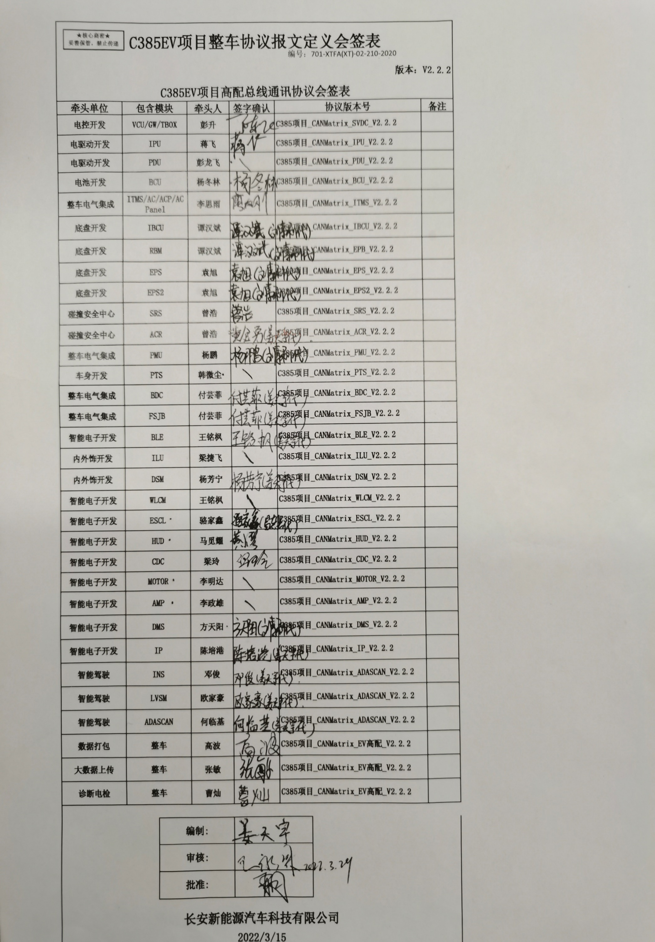
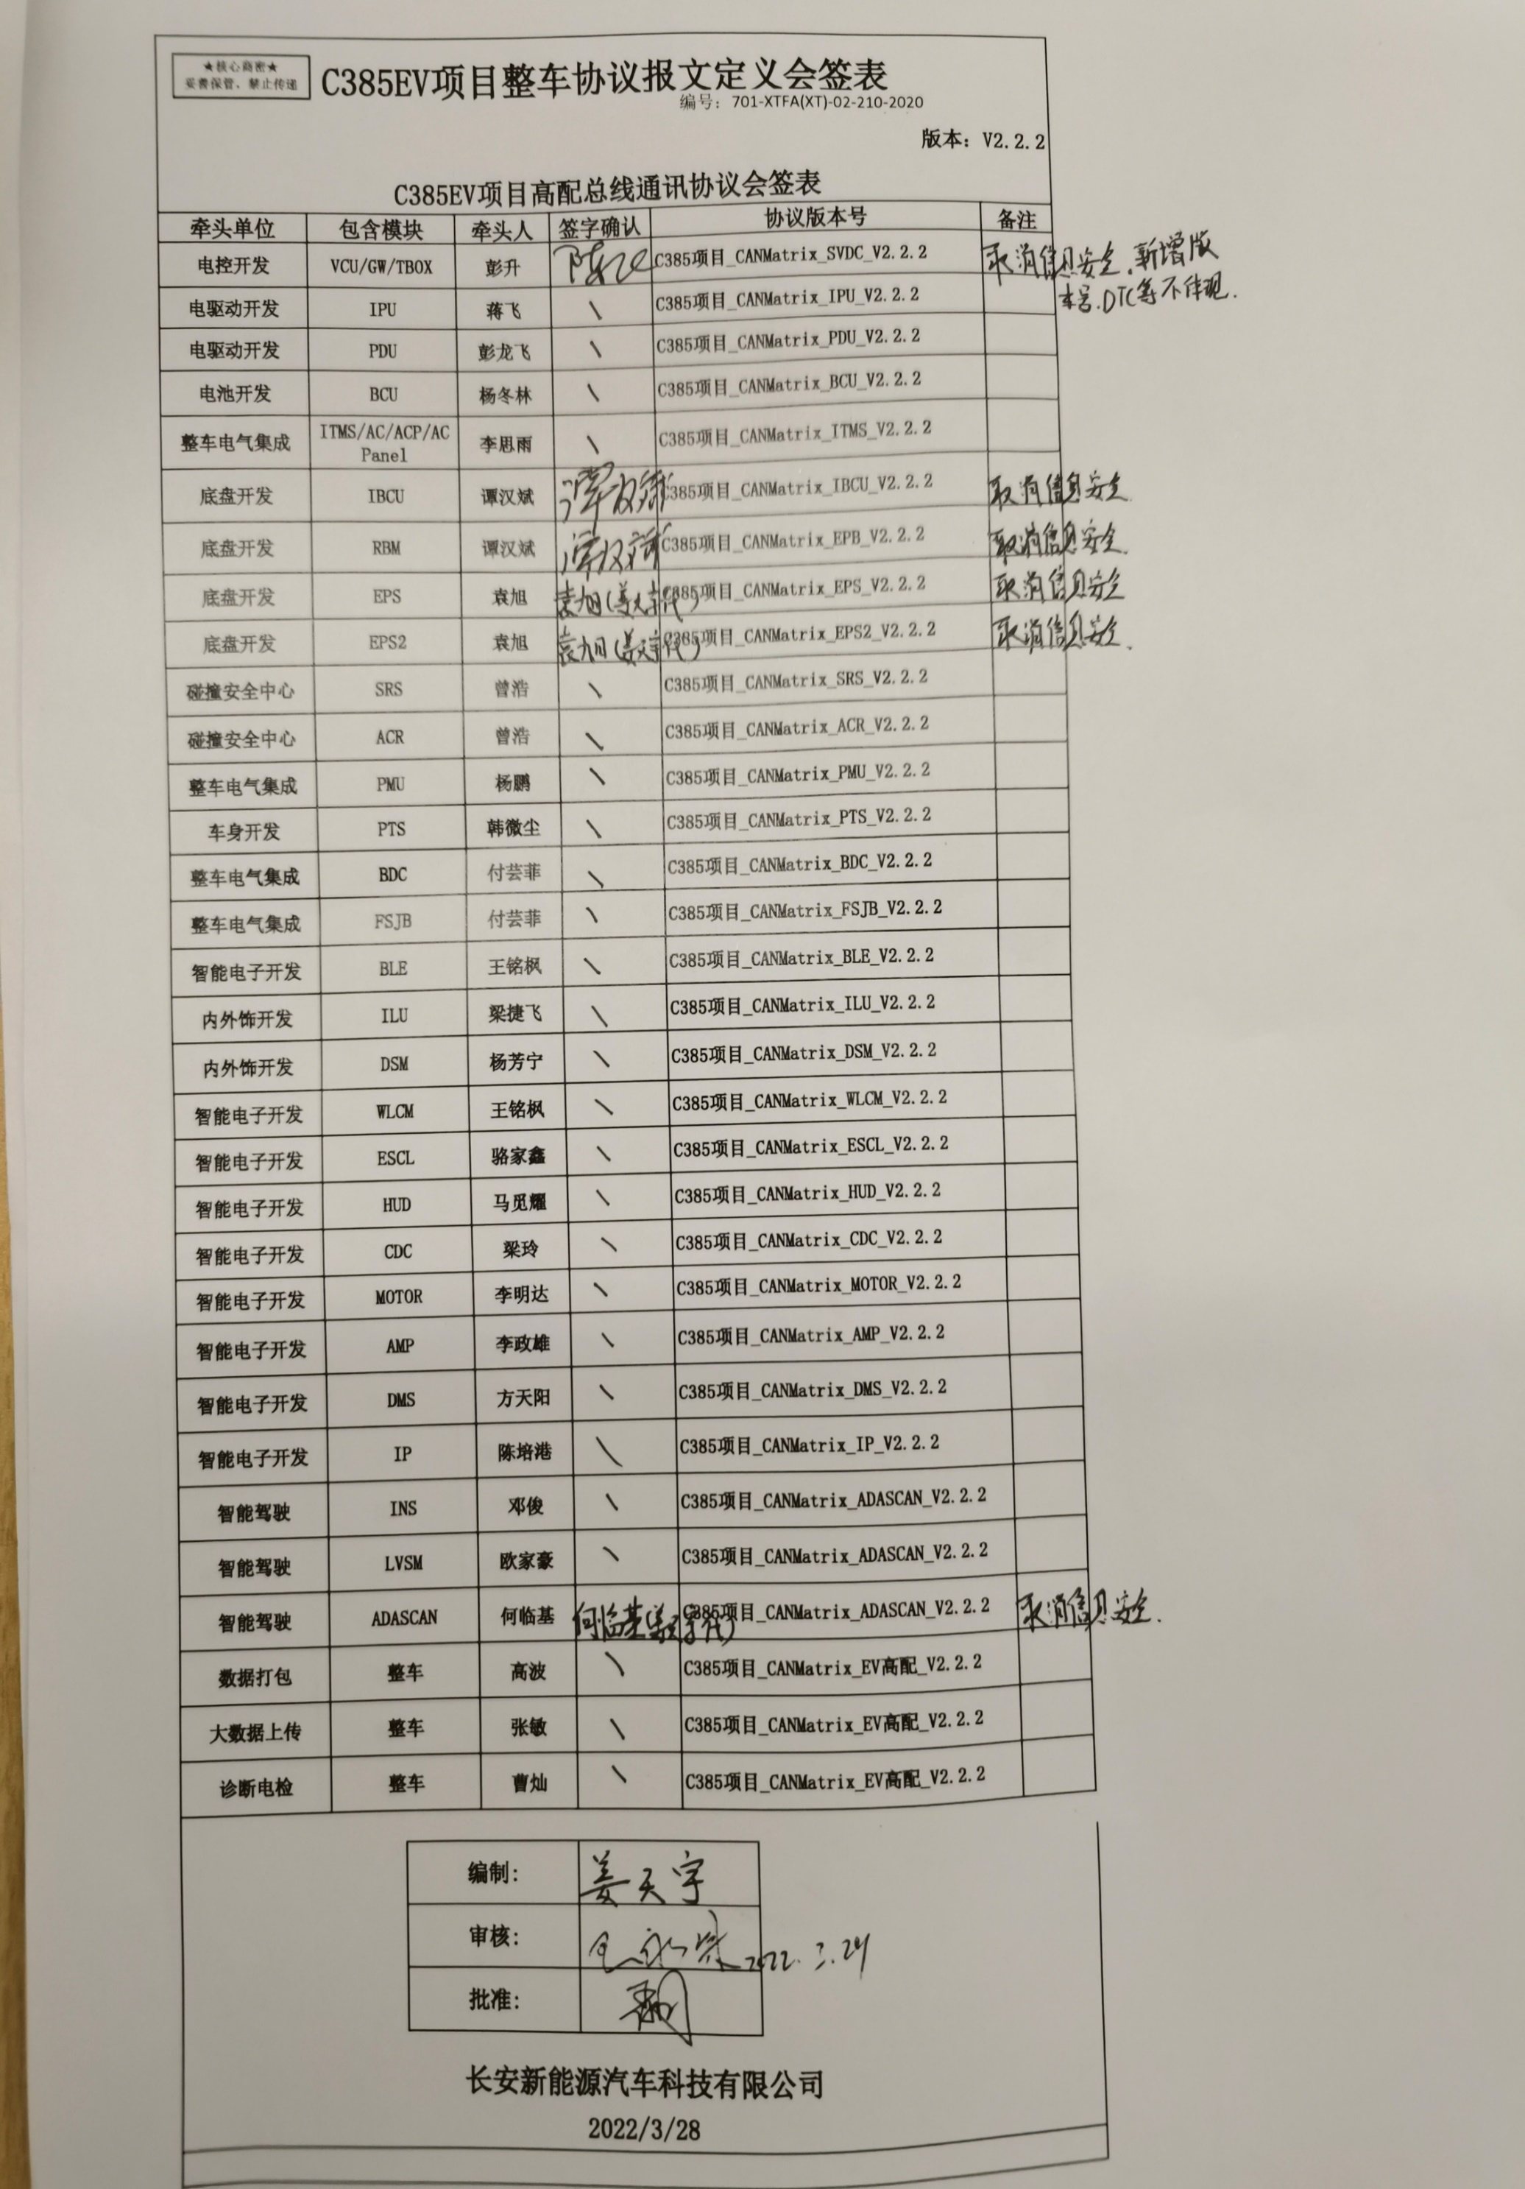
C385EV项目整车协议报文定义会签表

编号：701-XTFA(XT)-02-210-2020
编号：701-XTFA(XT)-02-210-2020
 |  |  |  |  | 版本：V2.1.0
C385EV项目工装车总线通讯协议会签表

牵头单位 | 包含模块 |  | 牵头人 | 签字确认 | 协议版本号 | 备注
电控开发 | VCU/GW/TBOX |  | 彭升 |  | C385项目_CANMatrix_VCU/GW_V2.1.0
电驱动开发 | IPU |  | 蒋飞 |  | C385项目_CANMatrix_IPU_V2.1.0
电驱动开发 | PDU |  | 彭龙飞 |  | C385项目_CANMatrix_PDU_V2.1.0
电池开发 | BCU |  | 杨冬林 |  | C385项目_CANMatrix_BCU_V2.1.0
整车电气集成 | ITMS/AC/ACP/AC Panel |  | 李思雨 |  | C385项目_CANMatrix_ITMS_V2.1.0
底盘开发 | ESP/Ibooster |  | 姜玉龙 |  | C385项目_CANMatrix_ESP_V2.1.0 C385项目_CANMatrix_IB_V2.1.0
底盘开发 | EPB |  | 谭汉斌 |  | C385项目_CANMatrix_EPB_V2.1.0
底盘开发 | EPS |  | 丁浪 |  | C385项目_CANMatrix_EPS_V2.1.0
碰撞安全中心 | SRS |  | 黄金勇 |  | C385项目_CANMatrix_SRS_V2.1.0
整车电气集成 | PMU |  | 杨鹏 |  | C385项目_CANMatrix_PMU_V2.1.0
车身开发 | PTS |  | 成瑶 |  | C385项目_CANMatrix_PTS_V2.1.0
整车电气集成 | BDC |  | 郑永伟 |  | C385项目_CANMatrix_BDC_V2.1.0
整车电气集成 | FSJB |  | 郑永伟 |  | C385项目_CANMatrix_FSJB_V2.1.0
智能电子开发 | BLE |  | 王铭枫 |  | C385项目_CANMatrix_BLE_V2.1.0
内外饰开发 | DSM |  | 邓强 |  | C385项目_CANMatrix_DSM_V2.1.0
智能电子开发 | WLCM |  | 王铭枫 |  | C385项目_CANMatrix_WLCM_V2.1.0
智能电子开发 | ESCL |  | 彭岳衡 |  | C385项目_CANMatrix_ESCL_V2.1.0
智能电子开发 | HUD |  | 马觅耀 |  | C385项目_CANMatrix_HUD_V2.1.0
智能电子开发 | CDC |  | 黄欢年渝 |  | C385项目_CANMatrix_CDC_V2.1.0
智能电子开发 | DMS |  | 方天阳 |  | C385项目_CANMatrix_DMS_V2.1.0
智能驾驶 | ADASCAN |  | 蒲小星 |  | C385项目_CANMatrix_ADASCAN_V2.1.0

 |  | 编制:

 |  | 审核:

 |  | 批准:

长安新能源汽车科技有限公司

2021-07-17

